画面
機能設計書 |  |  | システム名 | プロジェクト名 | 登録日付 |  |  |  |  | 更新日付
 |  |  | Biz-X POTTS
画面レイアウト |  |  | サブシステム名 | 機能名名 | 登録担当者 |  |  |  |  | 更新担当者
 |  |  | 出荷 | 納品書

 | 画面レイアウト

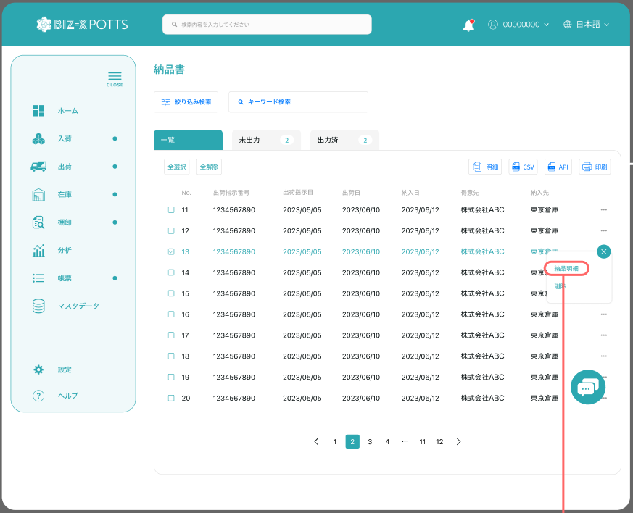

 |  |  |  |  |  | 功能包括：检索，明细查看，打印

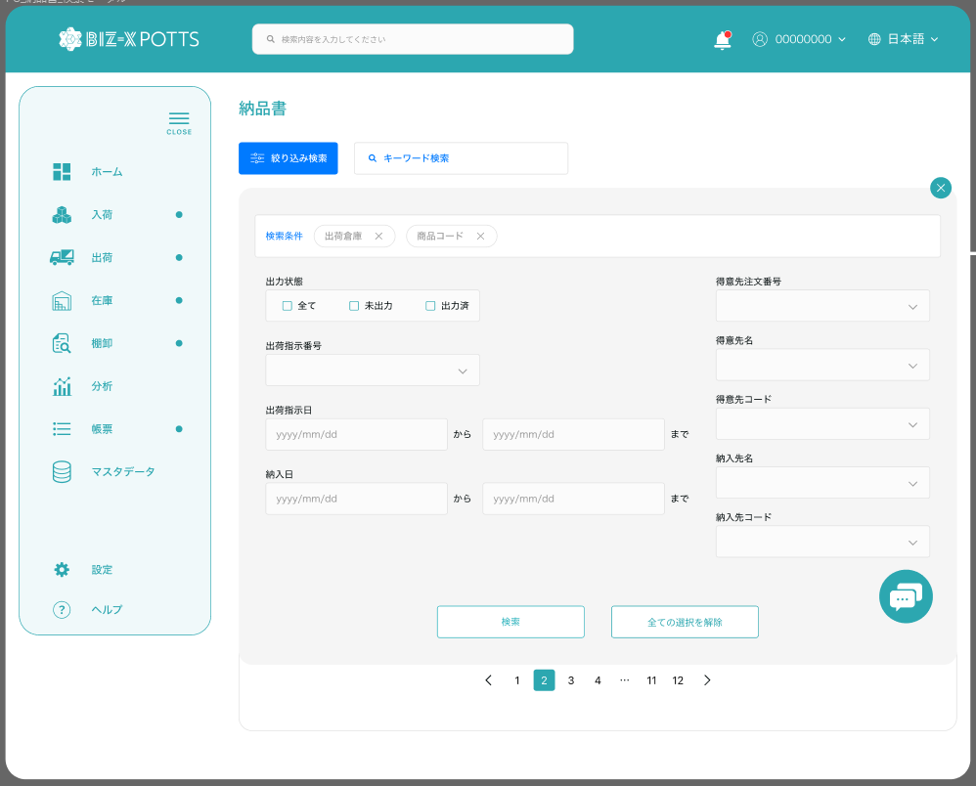

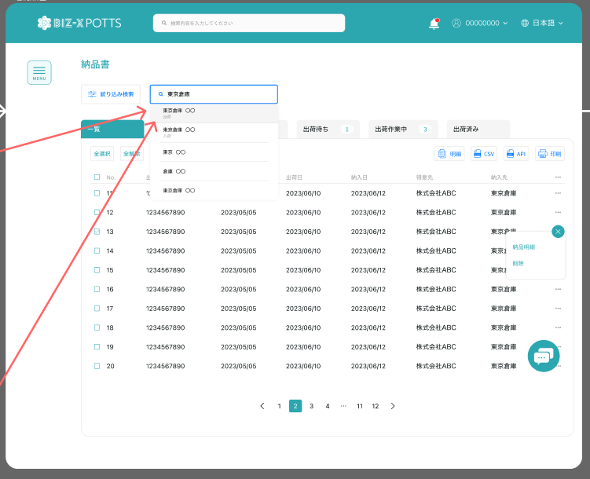

 |  |  |  |  |  |  |  | 查看一条

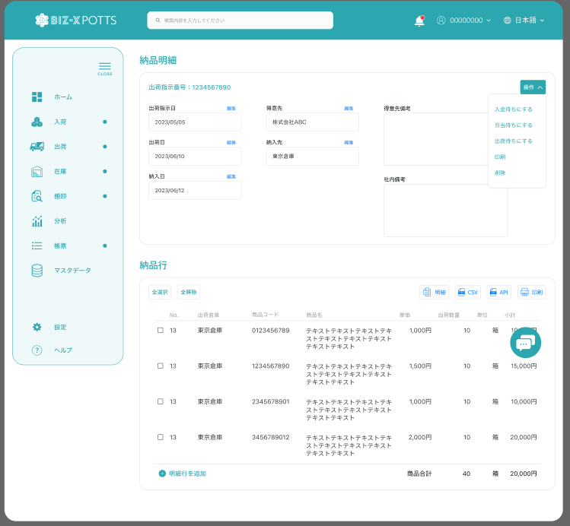

印刷

 |  |  |  |  |  |  |  |  | 具体项目参照
 |  |  |  |  |  |  |  |  | 【画面項目定義】

 |  |  |  |  |  |  | 查看一条

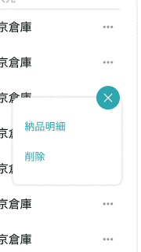

明细

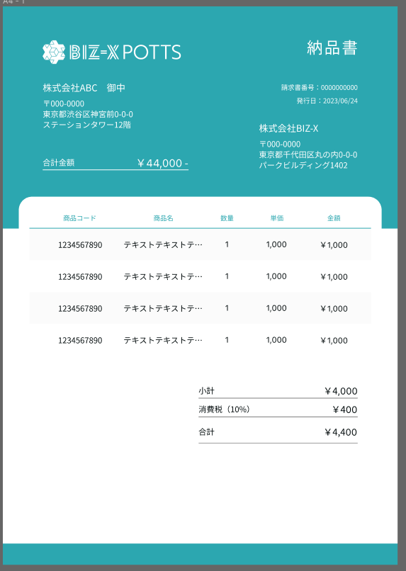

再印刷
 |  |  |  | 再次出力的场合，标记

 |  | 弹窗
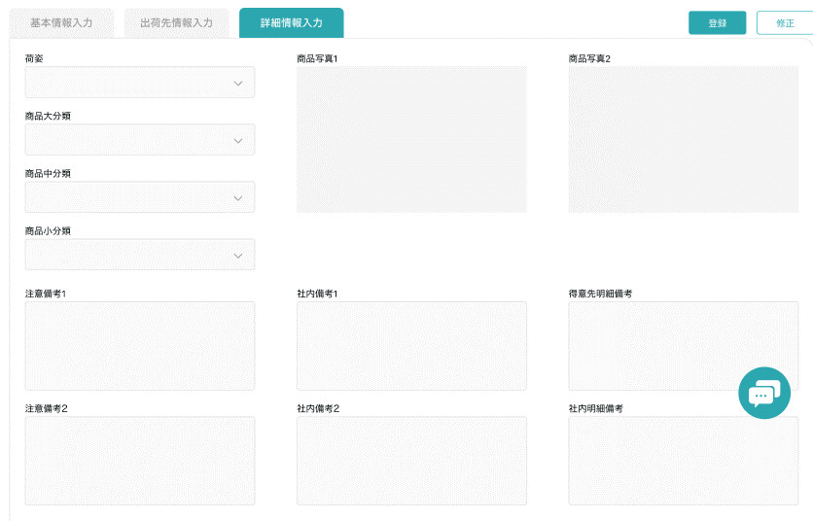

 |  |  |  |  |  |  |  |  |  |  | 具体项目参照
 |  |  |  |  |  |  |  |  |  |  | 【画面項目定義】

画面 (SP)
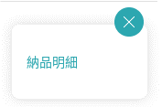
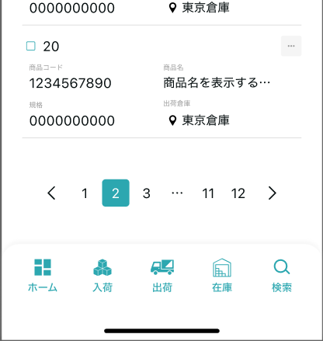
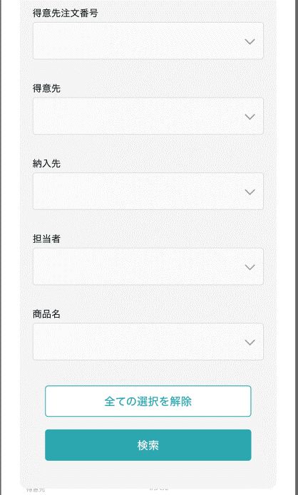
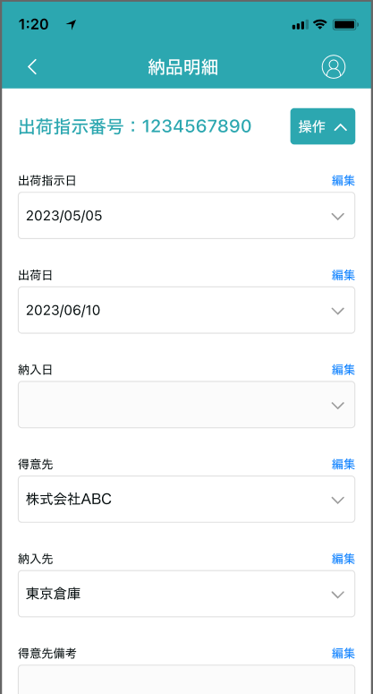
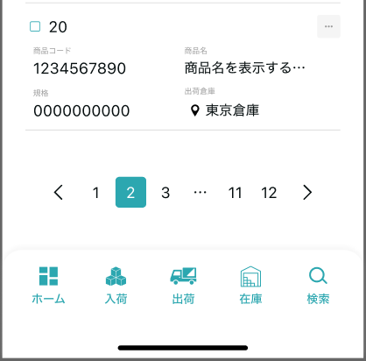
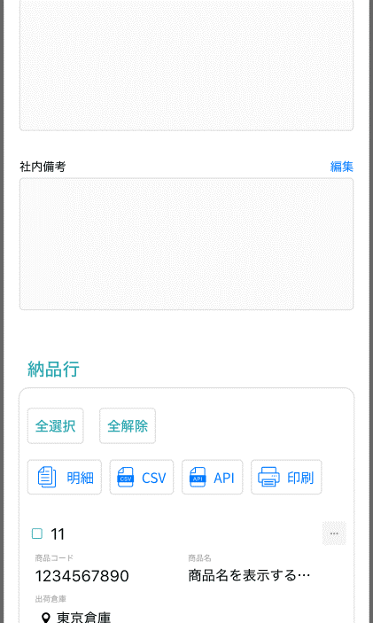
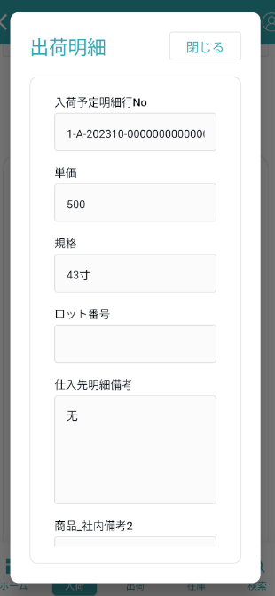
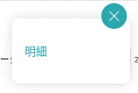
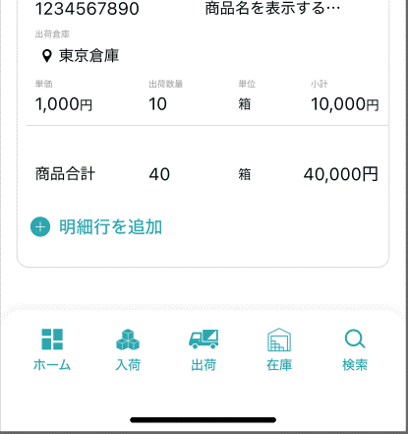
機能設計書 |  | システム名 | プロジェクト名 | 登録日付 | 更新日付
 |  | Biz-X POTTS
画面レイアウト |  | サブシステム名 | 機能名名 | 登録担当者 | 更新担当者
 |  | 出荷 | 納品書

 | 画面レイアウト

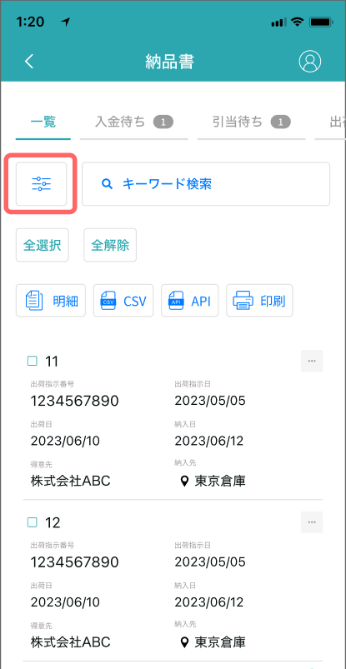
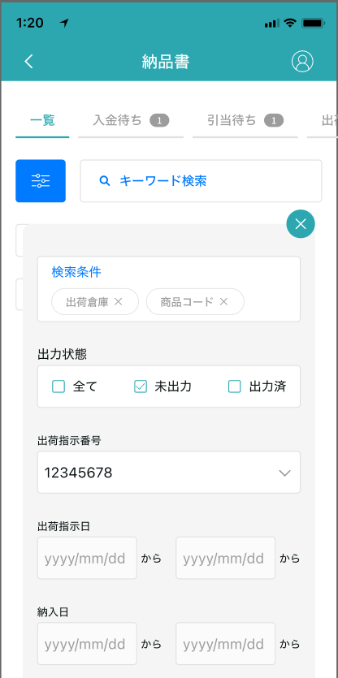

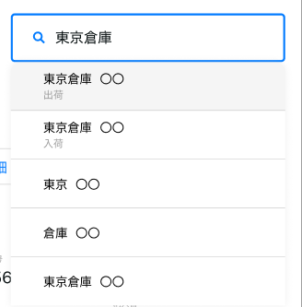

未出力
出力济

画面項目定義 (SP)
機能設計書 |  |  | システム名 |  |  |  | プロジェクト名 |  |  |  |  |  | 登録日付 |  |  | 更新日付
 |  |  | Biz-X POTTS
画面項目定義 |  |  | サブシステム名 |  |  |  | 機能名名 |  |  |  |  |  | 登録担当者 |  |  | 更新担当者
 |  |  | 出荷 |  |  |  | 納品書
PC端参照
No | 項目名 | ID | 種類 | 属性 | DB 桁数 | 画面 桁数 | IO | タブ | 必須 | 表示 | 配置 | IME | ref | chk | 書式 |  | 概要 | 登録時仕様 |  | 更新時仕様
 |  |  |  |  |  |  |  |  |  |  |  |  |  |  |  |  |  | 取得元 | 仕様 | 取得元 （照会/削除も同様） | 仕様

 | 検索条件
 | 出力状態 |  |  |  |  |  |  |  |  |  |  |  |  |  |  |  | 复选框 | dtb_ship(出荷指示) | 納品書出力
 | 出荷指示番号 |  |  |  |  |  |  |  |  |  |  |  |  |  |  |  | 输入框 | dtb_ship(出荷指示) | 出荷指示番号
 | 出荷指示日 |  |  |  |  |  |  |  |  |  |  |  |  |  |  |  | 日期框 | dtb_ship(出荷指示) | 出荷指示日
 | 納入日 |  |  |  |  |  |  |  |  |  |  |  |  |  |  |  | 日期框 | dtb_ship(出荷指示) | 納入日
 | 得意先注文番号 |  |  |  |  |  |  |  |  |  |  |  |  |  |  |  | 输入框 | dtb_ship(出荷指示) | オーダーNo
 | 得意先 |  |  |  |  |  |  |  |  |  |  |  |  |  |  |  | 输入框 | dtb_ship(出荷指示) | 得意先_名称
 | 納入先 |  |  |  |  |  |  |  |  |  |  |  |  |  |  |  | 输入框 | dtb_ship(出荷指示) | 納入先_名称
 | 担当者 |  |  |  |  |  |  |  |  |  |  |  |  |  |  |  | 输入框 | dtb_ship(出荷指示) | 納入先_担当者
 | 商品名 |  |  |  |  |  |  |  |  |  |  |  |  |  |  |  | 输入框 | mtb_product(商品マスタ) | 商品_名称
 | キーワード検索
 | 入力値 |  |  |  |  |  |  |  |  |  |  |  |  |  |  |  | 関連するプロジェクトファジィクエリー | dtb_ship(出荷指示) | 得意先_名称
 |  |  |  |  |  |  |  |  |  |  |  |  |  |  |  |  |  | dtb_ship(出荷指示) | 納入先_名称
 |  |  |  |  |  |  |  |  |  |  |  |  |  |  |  |  |  | dtb_ship(出荷指示) | 納入先_担当者
 | 納品書一覧
 | ID
 | 出荷指示番号 |  |  |  |  |  |  |  |  |  |  |  |  |  |  |  |  | dtb_ship(出荷指示) | 出荷指示番号
 | 出荷指示日 |  |  |  |  |  |  |  |  |  |  |  |  |  |  |  |  | dtb_ship(出荷指示) | 出荷指示日
 | 納入日 |  |  |  |  |  |  |  |  |  |  |  |  |  |  |  |  | dtb_ship(出荷指示) | 納入日
 | 得意先 |  |  |  |  |  |  |  |  |  |  |  |  |  |  |  |  | dtb_ship(出荷指示) | 得意先_名称
 | 納入先 |  |  |  |  |  |  |  |  |  |  |  |  |  |  |  |  | dtb_ship(出荷指示) | 納入先_名称
 | 納品明細
 | 出荷指示番号 |  |  |  |  |  |  |  |  |  |  |  |  |  |  |  |  | dtb_ship(出荷指示) | 出荷指示番号
 | 出荷指示日 |  |  |  |  |  |  |  |  |  |  |  |  |  |  |  |  | dtb_ship(出荷指示) | 出荷指示日
 | 納入日 |  |  |  |  |  |  |  |  |  |  |  |  |  |  |  |  | dtb_ship(出荷指示) | 納入日
 | 得意先 |  |  |  |  |  |  |  |  |  |  |  |  |  |  |  |  | dtb_ship(出荷指示) | 得意先_名称
 | 納入先 |  |  |  |  |  |  |  |  |  |  |  |  |  |  |  |  | dtb_ship(出荷指示) | 納入先_名称
 | 得意先備考 |  |  |  |  |  |  |  |  |  |  |  |  |  |  |  |  | dtb_ship(出荷指示) | 社内備考１
 | 社内備考 |  |  |  |  |  |  |  |  |  |  |  |  |  |  |  |  | dtb_ship(出荷指示) | 社内備考２
 | 納品明細一覧
 | 行番号
 | 出荷倉庫 |  |  |  |  |  |  |  |  |  |  |  |  |  |  |  |  | dtb_ship_detail(出荷指示明細) | 出荷倉庫
 | 商品コード |  |  |  |  |  |  |  |  |  |  |  |  |  |  |  |  | dtb_ship_detail(出荷指示明細) | 商品ID
 | 商品名 |  |  |  |  |  |  |  |  |  |  |  |  |  |  |  |  | mtb_product(商品マスタ) | 商品_名称
 | 単価 |  |  |  |  |  |  |  |  |  |  |  |  |  |  |  |  | dtb_ship_detail(出荷指示明細) | 単価
 | 出荷指示数 |  |  |  |  |  |  |  |  |  |  |  |  |  |  |  |  | dtb_ship_detail(出荷指示明細) | 出荷指示数
 | 規格 |  |  |  |  |  |  |  |  |  |  |  |  |  |  |  |  | mtb_product(商品マスタ) | 商品_規格
 | 小計 |  |  |  |  |  |  |  |  |  |  |  |  |  |  |  | 出荷指示数＊単価
 | 納品明細一覧ダイアログ
 | 出荷指示明細行No |  |  |  |  |  |  |  |  |  |  |  |  |  |  |  |  | dtb_ship_detail(出荷指示明細) | 出荷指示明細行No
 | 出荷倉庫 |  |  |  |  |  |  |  |  |  |  |  |  |  |  |  |  | dtb_ship_detail(出荷指示明細) | 出荷倉庫
 | 商品コード |  |  |  |  |  |  |  |  |  |  |  |  |  |  |  |  | dtb_ship_detail(出荷指示明細) | 商品ID
 | 商品名 |  |  |  |  |  |  |  |  |  |  |  |  |  |  |  |  | mtb_product(商品マスタ) | 商品_名称
 | 単価 |  |  |  |  |  |  |  |  |  |  |  |  |  |  |  |  | dtb_ship_detail(出荷指示明細) | 単価
 | 出荷指示数 |  |  |  |  |  |  |  |  |  |  |  |  |  |  |  |  | dtb_ship_detail(出荷指示明細) | 出荷指示数
 | 規格 |  |  |  |  |  |  |  |  |  |  |  |  |  |  |  |  | mtb_product(商品マスタ) | 商品_規格
 | 消費期限 |  |  |  |  |  |  |  |  |  |  |  |  |  |  |  |  | dtb_product_location(商品在庫位置) | 消費期限
 | ロット番号 |  |  |  |  |  |  |  |  |  |  |  |  |  |  |  |  | dtb_product_location(商品在庫位置) | ロット番号
 | シリアル |  |  |  |  |  |  |  |  |  |  |  |  |  |  |  |  | dtb_product_location(商品在庫位置) | シリアル
 | 商品_写真１ |  |  |  |  |  |  |  |  |  |  |  |  |  |  |  |  | mtb_product(商品マスタ) | 商品_写真１
 | 商品_写真2 |  |  |  |  |  |  |  |  |  |  |  |  |  |  |  |  | mtb_product(商品マスタ) | 商品_写真2
 | 商品_社内備考１ |  |  |  |  |  |  |  |  |  |  |  |  |  |  |  |  | mtb_product(商品マスタ) | 商品_社内備考１
 | 商品_社内備考2 |  |  |  |  |  |  |  |  |  |  |  |  |  |  |  |  | mtb_product(商品マスタ) | 商品_社内備考2
 | 商品_注意備考１ |  |  |  |  |  |  |  |  |  |  |  |  |  |  |  |  | mtb_product(商品マスタ) | 商品_注意備考１
 | 商品_注意備考2 |  |  |  |  |  |  |  |  |  |  |  |  |  |  |  |  | mtb_product(商品マスタ) | 商品_注意備考2

イベント仕様 (SP)
機能設計書 |  |  | システム名 |  | プロジェクト名 | 登録日付 |  | 更新日付
 |  |  | Biz-X POTTS
イベント仕様 |  |  | サブシステム名 |  | 機能名名 | 登録担当者 |  | 更新担当者
 |  |  | 出荷 |  | 納品書
PC端参照
No | 対象 | イベント |  | 処理内容 |  |  | 備考
1 |  | 初期化 |  | 初次进入画面，无检索条件 检索表：dtb_ship(出荷指示) 检索字段【削除区分】为【2:未削除】 【出荷状態】in【3:検品待ち 4:梱包待ち 5:出荷確定待ち 6:出荷済み】 同时检索其他tab数据的数量显示在画面上 默认显示一览页面
2 |  | 检索 |  | 1絞り込み検索 根据输入的检索条件进行检索 检索表：dtb_ship(出荷指示) 检索条件：【納品書出力】in 入力的【出力状態】 *全て场合省略此条件 【出荷指示番号】 = 入力的【出荷指示番号】 入力【出荷指示日from】<= 【出荷指示日】<= 入力【出荷指示日to】 入力【納入日from】<= 【納入日】<= 入力【納入日to】 【得意先注文番号】= 入力的【得意先注文番号】 【得意先_名称】 like 入力的【得意先】 【納入先_名称】 like 入力的【納入先】 【納入先_担当者】 like 入力的【担当者】 【商品_名称】 like 入力的【商品名】 【削除区分】为【2:未削除】 【出荷状態】in【3:検品待ち 4:梱包待ち 5:出荷確定待ち 6:出荷済み】 按照出荷指示日倒序显示 2キーワード検索 输入keyword检索条件 输入回车。进行检索 如果输入值对应字段中存在，该条数据就会被检索出来 dtb_ship(出荷指示)中字段【得意先_名称】【納入先_名称】【納入先_担当者】和mtb_product(商品マスタ)中字段【商品_名称】
3 |  | 检索条件全解除 |  | 把当前填写的检索条件清空
4 |  | 全选择/全解除 |  | 点击按钮可以全选择/全解除当前页表中所有数据
5 |  | 印刷 |  | 选择数据后，点击印刷，会把当前选择的数据打印出来 如果数据中【納品書出力】为【2:出力済】的，打印出的纳品书需要带有【再印刷】字样。 同时更新数据 更新表：dtb_ship(出荷指示) 更新字段： 如果【納品書出力】为【2:出力済】时，更新为【3:再出力】 如果【納品書出力】为【1:未出力】时，更新为【2:出力済】
6 | table一览行数据 | 纳品明细 |  | 跳转纳品明细画面，传递参数（出荷指示ID）
7 |  | 纳品明细初期化 |  | 根据传入参数（出荷指示ID）检索数据显示在画面上 上部：纳品明细，对应表：dtb_ship(出荷指示) 下部：明细行：对应表：dtb_ship_detail(出荷指示明細)
8 |  | 返回 |  | 返回上一页
9 | 纳品明细 | 印刷 |  | 同上一页印刷
10 | 明细行 | 明细 |  | 跳转明细弹窗画面，传递参数（出荷指示明細ID） 根据传递参数，检索表【dtb_ship_detail(出荷指示明細)】，画面表示 *只是数据查看页面。右侧点击关闭按钮返回 |  |  | 关联表：dtb_product_location(商品在庫位置) dtb_rev_ship_location(商品入出荷位置) mtb_product(商品マスタ)
11
12

